名表鉴定评估报告单
 名表鉴定评估报告单

系统识别号： |  |  |  |  | 鉴定评估日期： 年 月 日
与制造商公示的技术信息和工艺特征比对结果 |  |  | 未见异常
品牌名称 |  | 款式型号 |  |  | 已使用年限
外形尺寸 |  | 腕周（mm) |  |  | 质量（g)
使用可靠性 |  | 走时 | 每天快/慢 _____秒 | 上条机构和拨针系稳定 |  | 外观连接件开裂或脱落
检验鉴定保养记录 |  |  |  | 建议下次保养时间
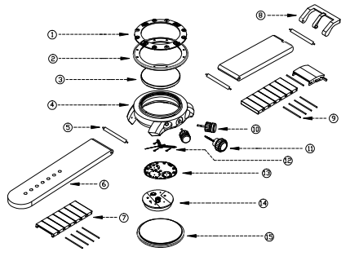 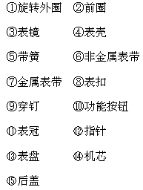 爆炸图 |  |  |  | 外观成新度
 |  |  |  | 表镜 | 完好 | 表壳
 |  |  |  | 前圈 |  | 旋转前圈
 |  |  |  | 后盖 |  | 透底后盖
 |  |  |  | 表扣 |  | 表带使用程度
 |  |  |  | 按钮 |  | 表针
手表材质鉴定
表壳 | 是否原装 | 是 |  | 表扣 | 是否原装 | 是
 | 表壳号 |  |  |  | 表扣号
 | 表壳材质 | 镀金 |  |  | 表扣材质 | 镀金
表带 | 是否原装 | 是 |  | 外观宝石镶嵌 | 可见表壳外观镶嵌 | 钻
 | 表带号 |  |  |  | 可见表扣外观镶嵌 | 钻
 | 表带材质 | 镀金 |  |  | 可见表带外观镶嵌 | 钻
 | 弹簧 | 原厂 |  |  | 可见表盘外观镶嵌 | 钻
 | 穿钉 | 原厂 |  |  | 可见表针外观镶嵌 | 钻
表盘 | 表盘材质 | 金属表盘 |  | 光谱检查 | 符合
机芯鉴定
机芯类型 |  | 机芯型号 |  | 机芯序号 |  | 原装
产地 |  | 可见修复痕迹 |  | 上次保养日期 |  | 是否接近出厂状态
机芯宝石数 |  | 磨损程度 |  | 摆幅 |  | 振频
机芯打磨 |  | 贵金属自动陀 |  | 3/4夹板 |  | 夹板雕刻
镂空机芯 | 有 | 机芯印记 |  | 硅游丝 |  | 蓝钢游丝
无卡度游丝 |  | 双擒纵系统 |  | 同轴系统 |  | 鹅颈微调
摆轮微调砝码 |  | 贵金属夹板 |  | 黄金套筒 |  | 快慢针（调节器）
机芯零件倒角 |  | 塑料固机圈 |  | 金属固机圈
机芯功能 | 日历 |  | 年历 |  | 响闹 |  | 其他功能：
 | 星期 |  | 万年历 |  | 打簧问表
 | 周历 |  | 星辰 |  | 飞返指针
 | 月份 | 有 | 世界时 |  | 动力储存
 | 月相 |  | 陀飞轮 |  | 附加时段计时机构（码表）
性能鉴定
瞬时日差（s/D) |  |  |  | 防磁罩 | 有
防水测试 | 合格 | 后盖密封圈老化 | 否 | 非防水表 | 否 | 潜水表 | 否
包装物及附件
表盒 | 有 | 说明书 | 有 | 保修卡 | 有 | 功能附件 | 有
原始购买发票 | 有
标准高清照片

主检鉴定师： |  | 复核鉴定师： |  | 检验地点： 中国商业联合会钟表眼镜商品质量 监督检验中心 通信地址：北京市东城区建国门南大街5号 1103室 电 话： 010-65592242 |  | 国检签章：

